６分析（性・年齢別）
図１．特定健康診査受診者数及びその割合（性年齢階級別）

男性 |  | 女性
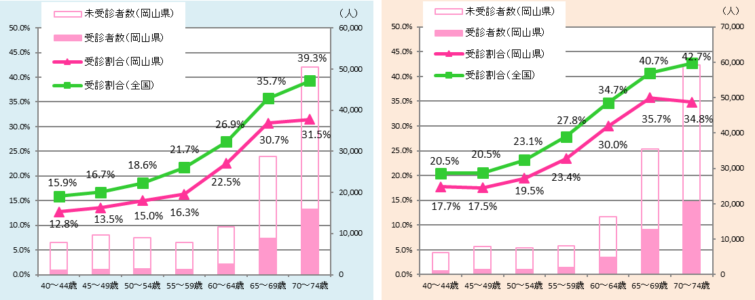

 | ・本県においては、どの年齢においても特定健康診査受診割合が全国と比べて低い。

図２．特定保健指導（積極的支援）対象者における利用者及び終了者の割合（性年齢階級別）

男性 |  | 女性
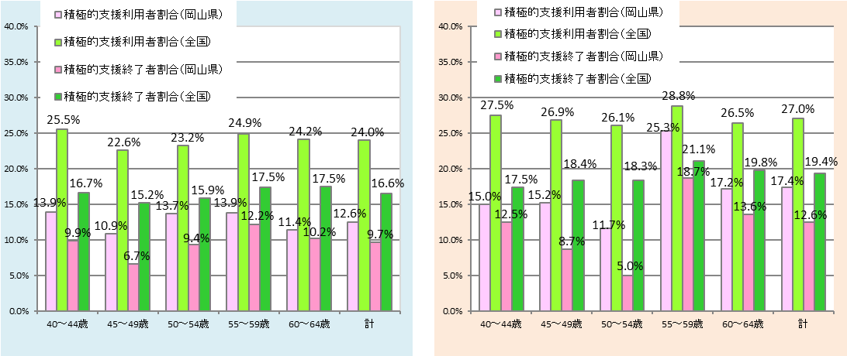

 | ・本県においては、どの年齢においても積極的支援利用者割合および積極的支援 修了者割合が全国と比べて低い。

図３．特定保健指導（動機付け支援）対象者における利用者及び終了者の割合（性年齢階級別）

男性 |  | 女性
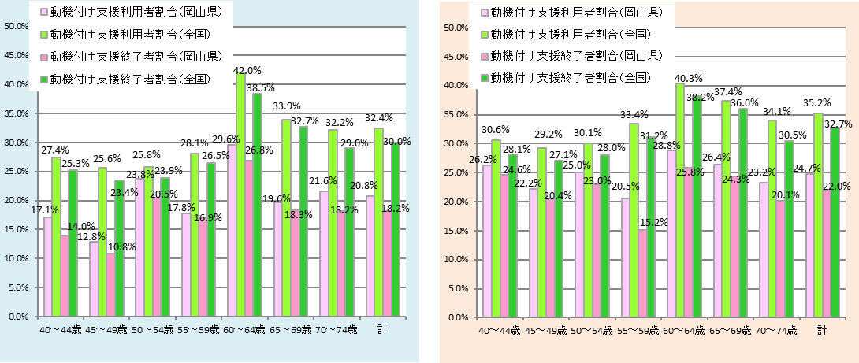

 | ・本県においては、どの年齢においても動機付け支援利用者割合および動機付け 支援修了者割合が全国と比べて低い。

図４．内臓脂肪症候群予備群及び該当者割合（年齢階級別）

男性 |  | 女性
 | 該当者割合 | 予備群割合
岡山 | 0.18625498008 | 0.20119521912
全国 | 0.1629115759 | 0.20541519983
岡山 | 0.21384615385 | 0.20307692308
全国 | 0.21898444096 | 0.20641659631
岡山 | 0.29319371728 | 0.19596110696
全国 | 0.2692940096 | 0.20370919002
岡山 | 0.3126454616 | 0.18619084562
全国 | 0.30942590812 | 0.19305279954
岡山 | 0.35498662591 | 0.18532670997
全国 | 0.34221834952 | 0.18177799503
岡山 | 0.35030549898 | 0.17684996606
全国 | 0.35349950045 | 0.17783503649
岡山 | 0.35773887948 | 0.16732542819
全国 | 0.35213642048 | 0.17262150295
岡山 | 0.33990223982 | 0.17581363693
全国 | 0.3318721182 | 0.18027944654
予備群割合（岡山県） 予備群割合（全国）
該当者割合（岡山県） 該当者割合（全国）
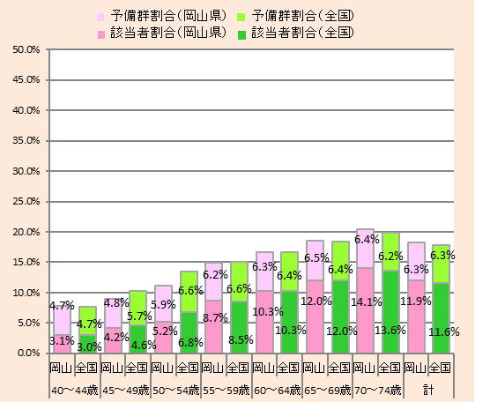

 | ・本県においては、内臓脂肪症候群予備軍及び該当者割合が全国とほぼ同程度である。

図５．受診者の服薬状況（年齢階級別）

○高血圧症の治療に係る薬剤を服用している者の割合 |  | ○脂質異常症の治療に係る薬剤を服用している者の割合
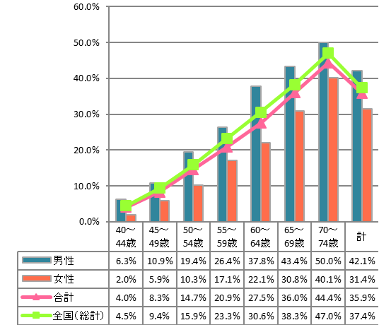
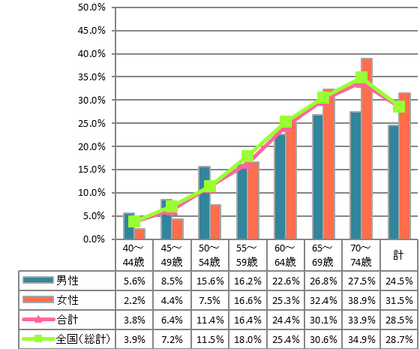

○糖尿病の治療に係る薬剤を服用している者の割合
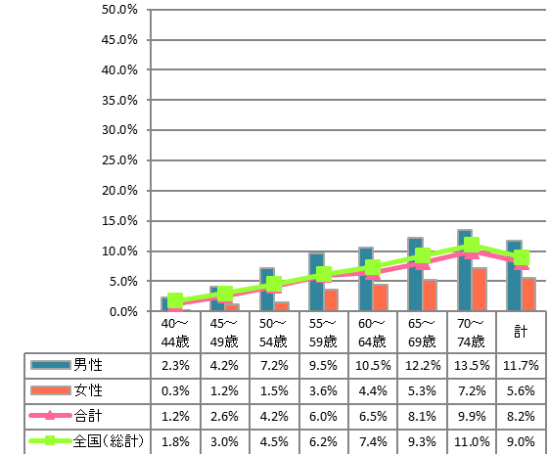

・本県においては、高血圧症の治療に係る薬剤を
服用している者の割合及び糖尿病の治療に係る薬
剤を服用している者の割合は男性の方が多い。
・脂質異常症の治療に係る薬剤を服用している者の
割合は50代後半以降では女性の方が多くなっている。

７分析（市町村別）
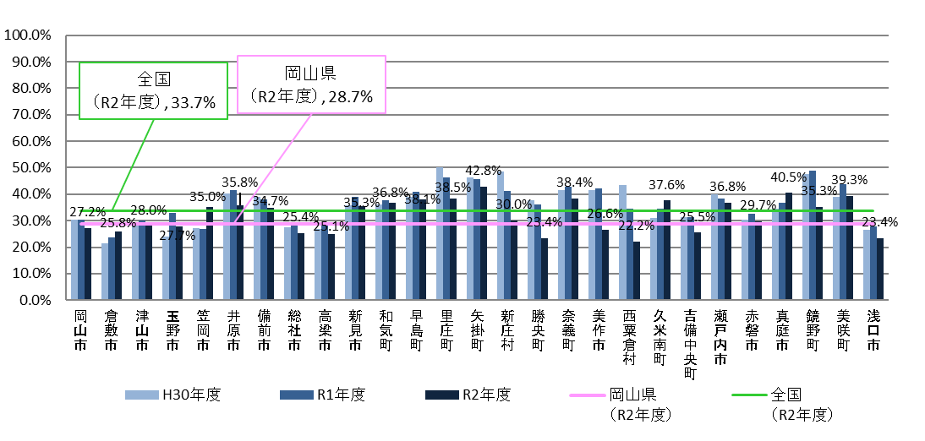
【市町村別の実施状況】
図６．特定健康診査受診率

 | ・特定健康診査受診率は各市町村によって差がある。 ・約半数の市町村は、全国平均を上回っている。

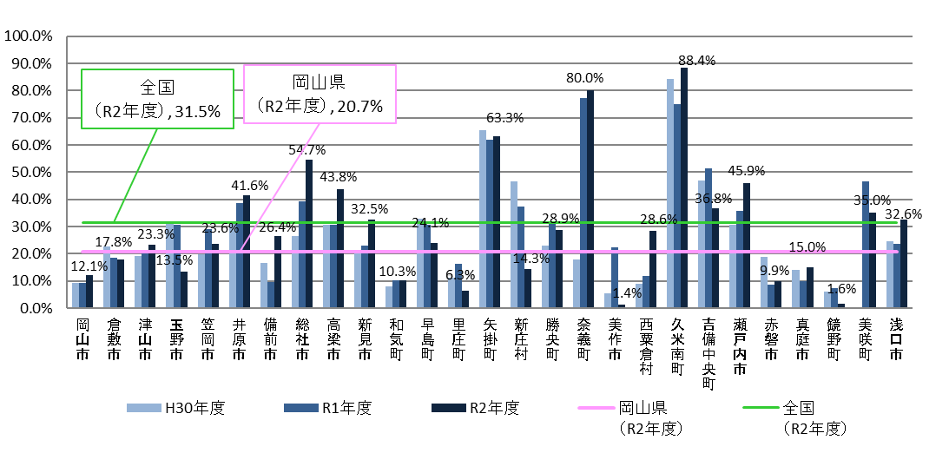
図７．特定保健指導（積極的支援＋動機付け支援）の利用割合

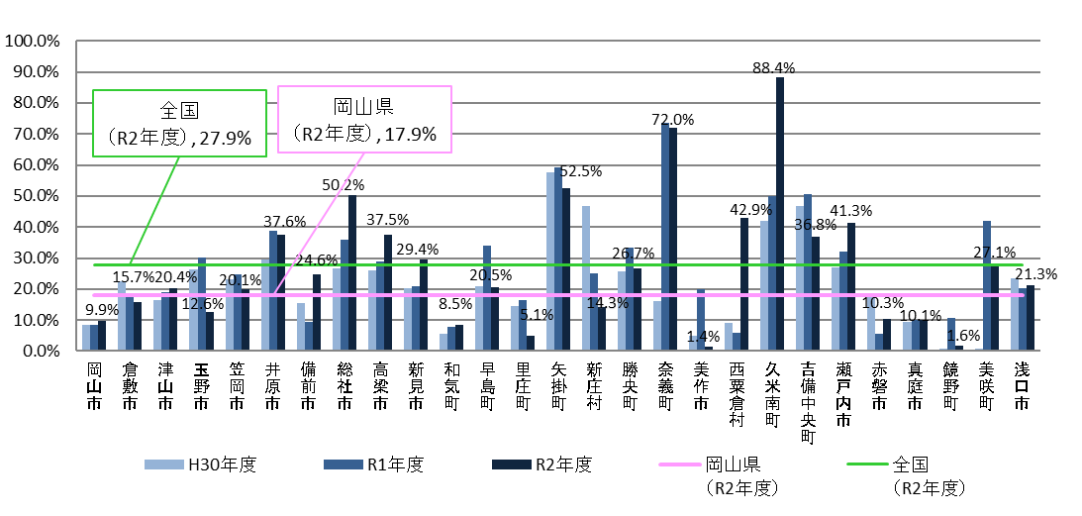
図８．特定保健指導（積極的支援＋動機付け支援）の終了割合

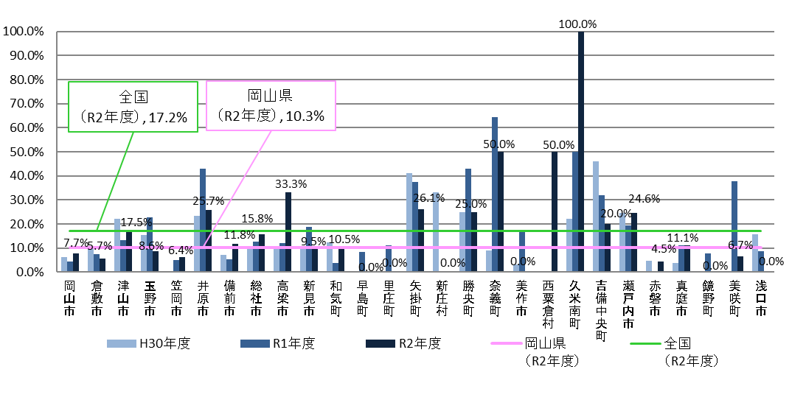
図９．特定保健指導（積極的支援）の終了割合

 | ・特定保健指導の利用割合および終了割合は100％に近い市町村から10％未満の 市町村まであり、県内市町村においても差がある。 ・積極的支援の終了割合は、動機付け支援の終了割合に比べて低い傾向にある。

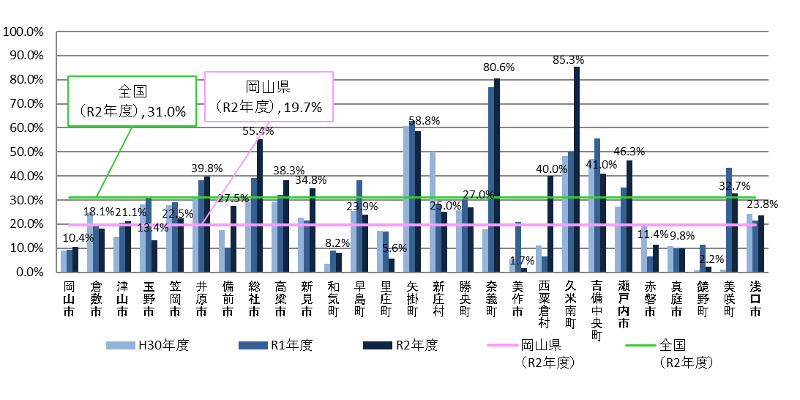
図１０．特定保健指導（動機付け支援）の終了割合

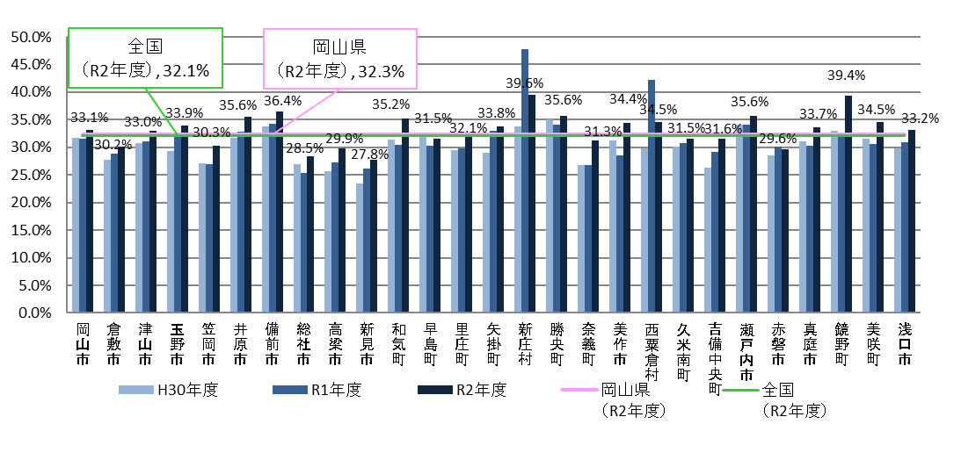
図１１．内臓脂肪症候群該当者及び予備群の割合

 | ・内臓脂肪症候群該当者及び予備軍の割合は、経年で比較すると やや増加傾向の市町村が多い。

図１２．高血圧症の治療に係る薬剤を服用している者の割合
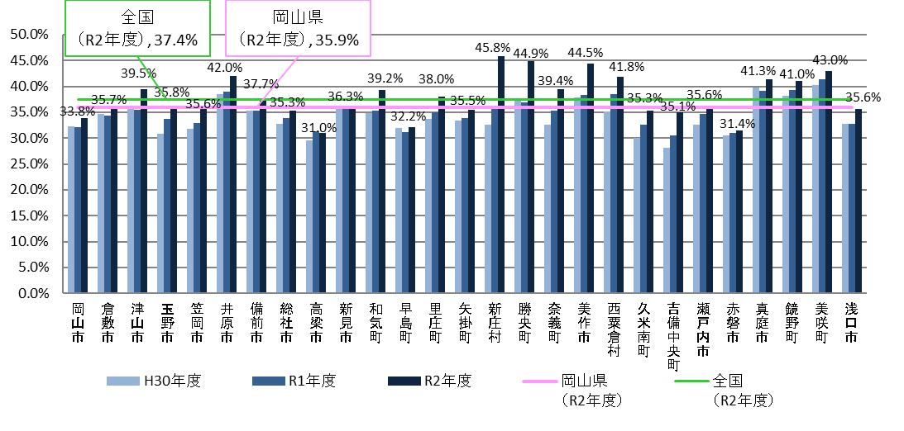

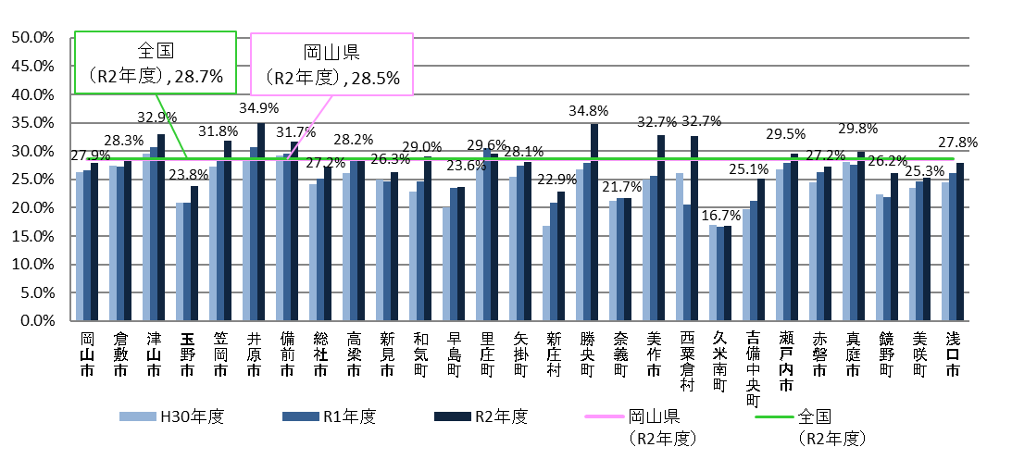
図１３．脂質異常症の治療に係る薬剤を服用している者の割合

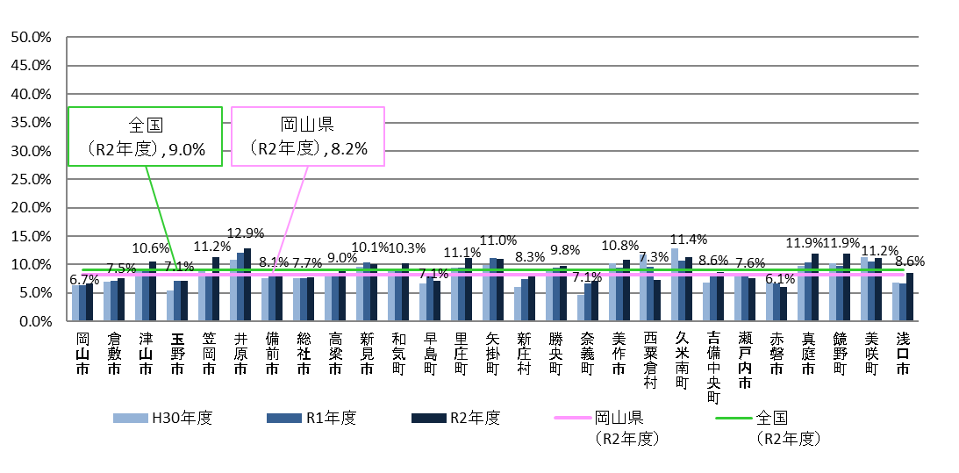
図１４．糖尿病の治療に係る薬剤を服用している者の割合

 | ・服用割合はほぼ横ばい、あるいはやや増加傾向にある市町村が多い。

